LISTE DÉCOUPE ET COLLAGE
COORDONNÉES : |  |  |  |  |  | CONDITIONS |  |  |  |  |  |  |  |  |  |  |  |  |  |  |  | Conditions: Les devis et/ou les commandes ne peuvent être traitées qu'après réception du fichier .xls complété. Le prix de la découpe, de l'encollage et/ou du perçage est indiqué dans l'onglet DEVIS TOTAL. Vous pouvez également trouver le nombre total de mètres courants de bande de chant, ainsi qu'une estimation du nombre total de m² de feuilles. Sur demande, nous pouvons vous fournir une optimisation précise des besoins en panneaux.
Nom: |  |  | Tél/Gsm : |  |  |  |  |  |  |  |  |  |  |  |  |  |  |  | !! informations nécessaires au calcul des prix !!
Rue: |  |  | N° de TVA: |  |  |  |  |  |  |  |  |  | MENU
Ville: |  |  | Email: |  |  | Coût d'optimisation : |  |  |  |  | € 12 |  |  | VERSION 2024/02 | TÉLÉCHARGEZ TOUJOURS LE FORMULAIRE LE PLUS RÉCENT SUR NOTRE SITE WEB
MATÉRIEL DE PANNEAU + ÉPAISSEUR (1) | DIMENSIONS FINIES (2) |  |  | QUANTITE | RÉFÉRENCE (3) | DONNÉES SUR LES BANDES DE CHANT (4) |  |  |  |  |  | L/B | CHARNIÈRES | RAINURE | ENTRAXE DES TROUS |  |  | RÉFÉRENCE VRB | INFO SUR PANNEAU |  | TYPE RUBAN DE MASQUAGE
 | Épaisseur | Longueur (mm) | Largeur (mm) |  |  | L1 | L2 | B1 | B2 | Type de bandes de chant |  |  |  | type | distance entre les trous (mm) | A = Espace libre au-dessus (mm) | B = Espace libre en dessous (mm) |  | Type panneau | Matériel spécial?
$INFO2$ |  | $XREADY$ | $YREADY$ | $ORDERQUANTITY$ |  | $X1EDGECODE$ | $X2EDGECODE$ | $Y1EDGECODE$ | $Y2EDGECODE$ |  |  |  |  |  |  |  |  | $INFO1$ |  |  |  | 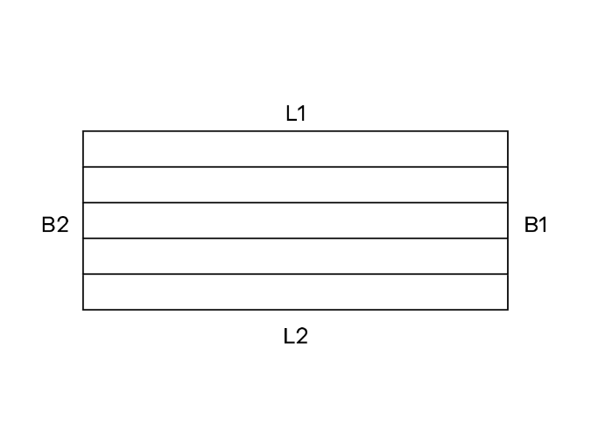 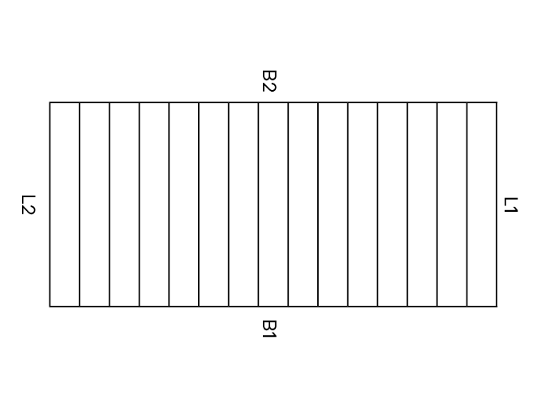 Nous vous remercions de l'intérêt que vous portez à notre service de découpe et d'encollage ! Voici quelques explications et conseils pour faciliter votre demande de devis et/ou votre commande : Si vous maintenez votre curseur sur les champs de titre (voir les triangles rouges dans certains champs), vous pouvez trouver plus d'informations pour remplir le formulaire correctement. Vous trouverez ci-dessous un résumé des informations les plus importantes. (voir aussi EXEMPLE sur l'onglet 2) Matériel du panneau AG7: Veuillez indiquer ici le type de matériau du panneau + épaisseur. Voir l'exemple dans le champ "Matériel du panneau" (2) Dimensions finies: = dimensions de la pièce sur mesure à produire Si les pièces sont collées, les dimensions incluent la bande de chant.. Couleur solide: Longueur = la plus grande dimension de la pièce Largeur = dimension la plus courte de la pièce Décor en bois: Longueur = parallèle au design du bois Largeur = perpendiculairement à la direction du motif du bois Limitation de la taille: Dimensions maximales pour le stratifié: 3011 x 1261 mm / Dimensions maximales pour la mélamine: 2761 x 2031 mm Longueur minimale qui peut être collée = 80 mm. Les planches de 14 mm à 40 mm peuvent être collées. (3) Références: Si vous indiquez une référence ici (max. 10 caractères), elle sera reproduite sur l'étiquette apposée sur la pièce personnalisée. pièce personnalisée. Cette mention est purement informative et peut vous faciliter la tâche lors du montage. (4) Données sus les bandes : Pour le masquage, nous utilisons toujours de la colle PU (= étanche à l'eau et petit joint adhésif). Le ruban de bordure doit être indiqué par A, B, C, D, E, .... (une couleur identique mais une largeur différente correspond à un type de ruban de masquage différent !)+AG7 Selon le décor, choix entre : mélamine, ABS 1 ou 2 mm, Strafifié, Placage 0,6 - 1 - 2 mm. Si vous combinez deux types de dentelle différents (décor, épaisseur et/ou largeur), un supplément de 20 % est a
 |  |  |  |  |  |  |  |  |  | A = |  |  |  |  |  |  |  | /
 |  |  |  |  |  |  |  |  |  | B = |  |  |  |  |  |  |  | /
 |  |  |  |  |  |  |  |  |  | C = |  |  |  |  |  |  |  | /
 |  |  |  |  |  |  |  |  |  | D = |  |  |  |  |  |  |  | /
 |  |  |  |  |  |  |  |  |  | E = |  |  |  |  |  |  |  | /
 |  |  |  |  |  |  |  |  |  | F = |  |  |  |  |  |  |  | /
 |  |  |  |  |  |  |  |  |  | G = |  |  |  |  |  |  |  | /
 |  |  |  |  |  |  |  |  |  |  |  |  |  |  |  |  |  | /
 |  |  |  |  |  |  |  |  |  |  |  |  |  |  |  |  |  | /
 |  |  |  |  |  |  |  |  |  |  |  |  |  |  |  |  |  | /
 |  |  |  |  |  |  |  |  |  |  |  |  |  |  |  |  |  | /
 |  |  |  |  |  |  |  |  |  |  |  |  |  |  |  |  |  | /
 |  |  |  |  |  |  |  |  |  |  |  |  |  |  |  |  |  | /
 |  |  |  |  |  |  |  |  |  |  |  |  |  |  |  |  |  | /
 |  |  |  |  |  |  |  |  |  |  |  |  |  |  |  |  |  | /
 |  |  |  |  |  |  |  |  |  |  |  |  |  |  |  |  |  | /
 |  |  |  |  |  |  |  |  |  |  |  |  |  |  |  |  |  | /
 |  |  |  |  |  |  |  |  |  |  |  |  |  |  |  |  |  | /
 |  |  |  |  |  |  |  |  |  |  |  |  |  |  |  |  |  | /
 |  |  |  |  |  |  |  |  |  |  |  |  |  |  |  |  |  | /
 |  |  |  |  |  |  |  |  |  |  |  |  |  |  |  |  |  | /
 |  |  |  |  |  |  |  |  |  |  |  |  |  |  |  |  |  | /
 |  |  |  |  |  |  |  |  |  |  |  |  |  |  |  |  |  | /
 |  |  |  |  |  |  |  |  |  |  |  |  |  |  |  |  |  | /
 |  |  |  |  |  |  |  |  |  |  |  |  |  |  |  |  |  | /
 |  |  |  |  |  |  |  |  |  |  |  |  |  |  |  |  |  | /
 |  |  |  |  |  |  |  |  |  |  |  |  |  |  |  |  |  | /
 |  |  |  |  |  |  |  |  |  |  |  |  |  |  |  |  |  | /
 |  |  |  |  |  |  |  |  |  |  |  |  |  |  |  |  |  | /
 |  |  |  |  |  |  |  |  |  |  |  |  |  |  |  |  |  | /
 |  |  |  |  |  |  |  |  |  |  |  |  |  |  |  |  |  | /
 |  |  |  |  |  |  |  |  |  |  |  |  |  |  |  |  |  | /
 |  |  |  |  |  |  |  |  |  |  |  |  |  |  |  |  |  | /
 |  |  |  |  |  |  |  |  |  |  |  |  |  |  |  |  |  | /
 |  |  |  |  |  |  |  |  |  |  |  |  |  |  |  |  |  | /
 |  |  |  |  |  |  |  |  |  |  |  |  |  |  |  |  |  | /
 |  |  |  |  |  |  |  |  |  |  |  |  |  |  |  |  |  | /
 |  |  |  |  |  |  |  |  |  |  |  |  |  |  |  |  |  | /
 |  |  |  |  |  |  |  |  |  |  |  |  |  |  |  |  |  | /
 |  |  |  |  |  |  |  |  |  |  |  |  |  |  |  |  |  | /
 |  |  |  |  |  |  |  |  |  |  |  |  |  |  |  |  |  | /
 |  |  |  |  |  |  |  |  |  |  |  |  |  |  |  |  |  | /
 |  |  |  |  |  |  |  |  |  |  |  |  |  |  |  |  |  | /
 |  |  |  |  |  |  |  |  |  |  |  |  |  |  |  |  |  | /
 |  |  |  |  |  |  |  |  |  |  |  |  |  |  |  |  |  | /
 |  |  |  |  |  |  |  |  |  |  |  |  |  |  |  |  |  | /
 |  |  |  |  |  |  |  |  |  |  |  |  |  |  |  |  |  | /
 |  |  |  |  |  |  |  |  |  |  |  |  |  |  |  |  |  | /
 |  |  |  |  |  |  |  |  |  |  |  |  |  |  |  |  |  | /
 |  |  |  |  |  |  |  |  |  |  |  |  |  |  |  |  |  | /
 |  |  |  |  |  |  |  |  |  |  |  |  |  |  |  |  |  | /
 |  |  |  |  |  |  |  |  |  |  |  |  |  |  |  |  |  | /
 |  |  |  |  |  |  |  |  |  |  |  |  |  |  |  |  |  | /
 |  |  |  |  |  |  |  |  |  |  |  |  |  |  |  |  |  | /
 |  |  |  |  |  |  |  |  |  |  |  |  |  |  |  |  |  | /
 |  |  |  |  |  |  |  |  |  |  |  |  |  |  |  |  |  | /
 |  |  |  |  |  |  |  |  |  |  |  |  |  |  |  |  |  | /
 |  |  |  |  |  |  |  |  |  |  |  |  |  |  |  |  |  | /
 |  |  |  |  |  |  |  |  |  |  |  |  |  |  |  |  |  | /
 |  |  |  |  |  |  |  |  |  |  |  |  |  |  |  |  |  | /
 |  |  |  |  |  |  |  |  |  |  |  |  |  |  |  |  |  | /
 |  |  |  |  |  |  |  |  |  |  |  |  |  |  |  |  |  | /
 |  |  |  |  |  |  |  |  |  |  |  |  |  |  |  |  |  | /
 |  |  |  |  |  |  |  |  |  |  |  |  |  |  |  |  |  | /
 |  |  |  |  |  |  |  |  |  |  |  |  |  |  |  |  |  | /
 |  |  |  |  |  |  |  |  |  |  |  |  |  |  |  |  |  | /
 |  |  |  |  |  |  |  |  |  |  |  |  |  |  |  |  |  | /
 |  |  |  |  |  |  |  |  |  |  |  |  |  |  |  |  |  | /
 |  |  |  |  |  |  |  |  |  |  |  |  |  |  |  |  |  | /
 |  |  |  |  |  |  |  |  |  |  |  |  |  |  |  |  |  | /
 |  |  |  |  |  |  |  |  |  |  |  |  |  |  |  |  |  | /
 |  |  |  |  |  |  |  |  |  |  |  |  |  |  |  |  |  | /
 |  |  |  |  |  |  |  |  |  |  |  |  |  |  |  |  |  | /
 |  |  |  |  |  |  |  |  |  |  |  |  |  |  |  |  |  | /
 |  |  |  |  |  |  |  |  |  |  |  |  |  |  |  |  |  | /
 |  |  |  |  |  |  |  |  |  |  |  |  |  |  |  |  |  | /
 |  |  |  |  |  |  |  |  |  |  |  |  |  |  |  |  |  | /
 |  |  |  |  |  |  |  |  |  |  |  |  |  |  |  |  |  | /
 |  |  |  |  |  |  |  |  |  |  |  |  |  |  |  |  |  | /
 |  |  |  |  |  |  |  |  |  |  |  |  |  |  |  |  |  | /
 |  |  |  |  |  |  |  |  |  |  |  |  |  |  |  |  |  | /
 |  |  |  |  |  |  |  |  |  |  |  |  |  |  |  |  |  | /
 |  |  |  |  |  |  |  |  |  |  |  |  |  |  |  |  |  | /
 |  |  |  |  |  |  |  |  |  |  |  |  |  |  |  |  |  | /
 |  |  |  |  |  |  |  |  |  |  |  |  |  |  |  |  |  | /
 |  |  |  |  |  |  |  |  |  |  |  |  |  |  |  |  |  | /
 |  |  |  |  |  |  |  |  |  |  |  |  |  |  |  |  |  | /
 |  |  |  |  |  |  |  |  |  |  |  |  |  |  |  |  |  | /
 |  |  |  |  |  |  |  |  |  |  |  |  |  |  |  |  |  | /
 |  |  |  |  |  |  |  |  |  |  |  |  |  |  |  |  |  | /
 |  |  |  |  |  |  |  |  |  |  |  |  |  |  |  |  |  | /
 |  |  |  |  |  |  |  |  |  |  |  |  |  |  |  |  |  | /
 |  |  |  |  |  |  |  |  |  |  |  |  |  |  |  |  |  | /
 |  |  |  |  |  |  |  |  |  |  |  |  |  |  |  |  |  | /
 |  |  |  |  |  |  |  |  |  |  |  |  |  |  |  |  |  | /
 |  |  |  |  |  |  |  |  |  |  |  |  |  |  |  |  |  | /
 |  |  |  |  |  |  |  |  |  |  |  |  |  |  |  |  |  | /
 |  |  |  |  |  |  |  |  |  |  |  |  |  |  |  |  |  | /
 |  |  |  |  |  |  |  |  |  |  |  |  |  |  |  |  |  | /
 |  |  |  |  |  |  |  |  |  |  |  |  |  |  |  |  |  | /
 |  |  |  |  |  |  |  |  |  |  |  |  |  |  |  |  |  | /
 |  |  |  |  |  |  |  |  |  |  |  |  |  |  |  |  |  | /
 |  |  |  |  |  |  |  |  |  |  |  |  |  |  |  |  |  | /
 |  |  |  |  |  |  |  |  |  |  |  |  |  |  |  |  |  | /
 |  |  |  |  |  |  |  |  |  |  |  |  |  |  |  |  |  | /
 |  |  |  |  |  |  |  |  |  |  |  |  |  |  |  |  |  | /
 |  |  |  |  |  |  |  |  |  |  |  |  |  |  |  |  |  | /
 |  |  |  |  |  |  |  |  |  |  |  |  |  |  |  |  |  | /
 |  |  |  |  |  |  |  |  |  |  |  |  |  |  |  |  |  | /
 |  |  |  |  |  |  |  |  |  |  |  |  |  |  |  |  |  | /
 |  |  |  |  |  |  |  |  |  |  |  |  |  |  |  |  |  | /
 |  |  |  |  |  |  |  |  |  |  |  |  |  |  |  |  |  | /
 |  |  |  |  |  |  |  |  |  |  |  |  |  |  |  |  |  | /
 |  |  |  |  |  |  |  |  |  |  |  |  |  |  |  |  |  | /
 |  |  |  |  |  |  |  |  |  |  |  |  |  |  |  |  |  | /
 |  |  |  |  |  |  |  |  |  |  |  |  |  |  |  |  |  | /
 |  |  |  |  |  |  |  |  |  |  |  |  |  |  |  |  |  | /
 |  |  |  |  |  |  |  |  |  |  |  |  |  |  |  |  |  | /
 |  |  |  |  |  |  |  |  |  |  |  |  |  |  |  |  |  | /
 |  |  |  |  |  |  |  |  |  |  |  |  |  |  |  |  |  | /
 |  |  |  |  |  |  |  |  |  |  |  |  |  |  |  |  |  | /
 |  |  |  |  |  |  |  |  |  |  |  |  |  |  |  |  |  | /
 |  |  |  |  |  |  |  |  |  |  |  |  |  |  |  |  |  | /
 |  |  |  |  |  |  |  |  |  |  |  |  |  |  |  |  |  | /
 |  |  |  |  |  |  |  |  |  |  |  |  |  |  |  |  |  | /
 |  |  |  |  |  |  |  |  |  |  |  |  |  |  |  |  |  | /
 |  |  |  |  |  |  |  |  |  |  |  |  |  |  |  |  |  | /
 |  |  |  |  |  |  |  |  |  |  |  |  |  |  |  |  |  | /
 |  |  |  |  |  |  |  |  |  |  |  |  |  |  |  |  |  | /
 |  |  |  |  |  |  |  |  |  |  |  |  |  |  |  |  |  | /
 |  |  |  |  |  |  |  |  |  |  |  |  |  |  |  |  |  | /
 |  |  |  |  |  |  |  |  |  |  |  |  |  |  |  |  |  | /
 |  |  |  |  |  |  |  |  |  |  |  |  |  |  |  |  |  | /
 |  |  |  |  |  |  |  |  |  |  |  |  |  |  |  |  |  | /
 |  |  |  |  |  |  |  |  |  |  |  |  |  |  |  |  |  | /
 |  |  |  |  |  |  |  |  |  |  |  |  |  |  |  |  |  | /
 |  |  |  |  |  |  |  |  |  |  |  |  |  |  |  |  |  | /
 |  |  |  |  |  |  |  |  |  |  |  |  |  |  |  |  |  | /
 |  |  |  |  |  |  |  |  |  |  |  |  |  |  |  |  |  | /
 |  |  |  |  |  |  |  |  |  |  |  |  |  |  |  |  |  | /
 |  |  |  |  |  |  |  |  |  |  |  |  |  |  |  |  |  | /
 |  |  |  |  |  |  |  |  |  |  |  |  |  |  |  |  |  | /
 |  |  |  |  |  |  |  |  |  |  |  |  |  |  |  |  |  | /
 |  |  |  |  |  |  |  |  |  |  |  |  |  |  |  |  |  | /
 |  |  |  |  |  |  |  |  |  |  |  |  |  |  |  |  |  | /
 |  |  |  |  |  |  |  |  |  |  |  |  |  |  |  |  |  | /
 |  |  |  |  |  |  |  |  |  |  |  |  |  |  |  |  |  | /
 |  |  |  |  |  |  |  |  |  |  |  |  |  |  |  |  |  | /
 |  |  |  |  |  |  |  |  |  |  |  |  |  |  |  |  |  | /
 |  |  |  |  |  |  |  |  |  |  |  |  |  |  |  |  |  | /
 |  |  |  |  |  |  |  |  |  |  |  |  |  |  |  |  |  | /
 |  |  |  |  |  |  |  |  |  |  |  |  |  |  |  |  |  | /
 |  |  |  |  |  |  |  |  |  |  |  |  |  |  |  |  |  | /
 |  |  |  |  |  |  |  |  |  |  |  |  |  |  |  |  |  | /
 |  |  |  |  |  |  |  |  |  |  |  |  |  |  |  |  |  | /
 |  |  |  |  |  |  |  |  |  |  |  |  |  |  |  |  |  | /
 |  |  |  |  |  |  |  |  |  |  |  |  |  |  |  |  |  | /
 |  |  |  |  |  |  |  |  |  |  |  |  |  |  |  |  |  | /
 |  |  |  |  |  |  |  |  |  |  |  |  |  |  |  |  |  | /
 |  |  |  |  |  |  |  |  |  |  |  |  |  |  |  |  |  | /
 |  |  |  |  |  |  |  |  |  |  |  |  |  |  |  |  |  | /
 |  |  |  |  |  |  |  |  |  |  |  |  |  |  |  |  |  | /
 |  |  |  |  |  |  |  |  |  |  |  |  |  |  |  |  |  | /
 |  |  |  |  |  |  |  |  |  |  |  |  |  |  |  |  |  | /
 |  |  |  |  |  |  |  |  |  |  |  |  |  |  |  |  |  | /
 |  |  |  |  |  |  |  |  |  |  |  |  |  |  |  |  |  | /
 |  |  |  |  |  |  |  |  |  |  |  |  |  |  |  |  |  | /
 |  |  |  |  |  |  |  |  |  |  |  |  |  |  |  |  |  | /
 |  |  |  |  |  |  |  |  |  |  |  |  |  |  |  |  |  | /
 |  |  |  |  |  |  |  |  |  |  |  |  |  |  |  |  |  | /
 |  |  |  |  |  |  |  |  |  |  |  |  |  |  |  |  |  | /
 |  |  |  |  |  |  |  |  |  |  |  |  |  |  |  |  |  | /
 |  |  |  |  |  |  |  |  |  |  |  |  |  |  |  |  |  | /
 |  |  |  |  |  |  |  |  |  |  |  |  |  |  |  |  |  | /
 |  |  |  |  |  |  |  |  |  |  |  |  |  |  |  |  |  | /
 |  |  |  |  |  |  |  |  |  |  |  |  |  |  |  |  |  | /
 |  |  |  |  |  |  |  |  |  |  |  |  |  |  |  |  |  | /
 |  |  |  |  |  |  |  |  |  |  |  |  |  |  |  |  |  | /
 |  |  |  |  |  |  |  |  |  |  |  |  |  |  |  |  |  | /
 |  |  |  |  |  |  |  |  |  |  |  |  |  |  |  |  |  | /
 |  |  |  |  |  |  |  |  |  |  |  |  |  |  |  |  |  | /
 |  |  |  |  |  |  |  |  |  |  |  |  |  |  |  |  |  | /
 |  |  |  |  |  |  |  |  |  |  |  |  |  |  |  |  |  | /
 |  |  |  |  |  |  |  |  |  |  |  |  |  |  |  |  |  | /
 |  |  |  |  |  |  |  |  |  |  |  |  |  |  |  |  |  | /
 |  |  |  |  |  |  |  |  |  |  |  |  |  |  |  |  |  | /
 |  |  |  |  |  |  |  |  |  |  |  |  |  |  |  |  |  | /
 |  |  |  |  |  |  |  |  |  |  |  |  |  |  |  |  |  | /
 |  |  |  |  |  |  |  |  |  |  |  |  |  |  |  |  |  | /
 |  |  |  |  |  |  |  |  |  |  |  |  |  |  |  |  |  | /
 |  |  |  |  |  |  |  |  |  |  |  |  |  |  |  |  |  | /
 |  |  |  |  |  |  |  |  |  |  |  |  |  |  |  |  |  | /
 |  |  |  |  |  |  |  |  |  |  |  |  |  |  |  |  |  | /
 |  |  |  |  |  |  |  |  |  |  |  |  |  |  |  |  |  | /
 |  |  |  |  |  |  |  |  |  |  |  |  |  |  |  |  |  | /
 |  |  |  |  |  |  |  |  |  |  |  |  |  |  |  |  |  | /
 |  |  |  |  |  |  |  |  |  |  |  |  |  |  |  |  |  | /
 |  |  |  |  |  |  |  |  |  |  |  |  |  |  |  |  |  | /
 |  |  |  |  |  |  |  |  |  |  |  |  |  |  |  |  |  | /
 |  |  |  |  |  |  |  |  |  |  |  |  |  |  |  |  |  | /
 |  |  |  |  |  |  |  |  |  |  |  |  |  |  |  |  |  | /
 |  |  |  |  |  |  |  |  |  |  |  |  |  |  |  |  |  | /
 |  |  |  |  |  |  |  |  |  |  |  |  |  |  |  |  |  | /
 |  |  |  |  |  |  |  |  |  |  |  |  |  |  |  |  |  | /
 |  |  |  |  |  |  |  |  |  |  |  |  |  |  |  |  |  | /
 |  |  |  |  |  |  |  |  |  |  |  |  |  |  |  |  |  | /
 |  |  |  |  |  |  |  |  |  |  |  |  |  |  |  |  |  | /
 |  |  |  |  |  |  |  |  |  |  |  |  |  |  |  |  |  | /
 |  |  |  |  |  |  |  |  |  |  |  |  |  |  |  |  |  | /
 |  |  |  |  |  |  |  |  |  |  |  |  |  |  |  |  |  | /
 |  |  |  |  |  |  |  |  |  |  |  |  |  |  |  |  |  | /
 |  |  |  |  |  |  |  |  |  |  |  |  |  |  |  |  |  | /
 |  |  |  |  |  |  |  |  |  |  |  |  |  |  |  |  |  | /
 |  |  |  |  |  |  |  |  |  |  |  |  |  |  |  |  |  | /
 |  |  |  |  |  |  |  |  |  |  |  |  |  |  |  |  |  | /
 |  |  |  |  |  |  |  |  |  |  |  |  |  |  |  |  |  | /
 |  |  |  |  |  |  |  |  |  |  |  |  |  |  |  |  |  | /
 |  |  |  |  |  |  |  |  |  |  |  |  |  |  |  |  |  | /
 |  |  |  |  |  |  |  |  |  |  |  |  |  |  |  |  |  | /
 |  |  |  |  |  |  |  |  |  |  |  |  |  |  |  |  |  | /
 |  |  |  |  |  |  |  |  |  |  |  |  |  |  |  |  |  | /
 |  |  |  |  |  |  |  |  |  |  |  |  |  |  |  |  |  | /
 |  |  |  |  |  |  |  |  |  |  |  |  |  |  |  |  |  | /
 |  |  |  |  |  |  |  |  |  |  |  |  |  |  |  |  |  | /
 |  |  |  |  |  |  |  |  |  |  |  |  |  |  |  |  |  | /
 |  |  |  |  |  |  |  |  |  |  |  |  |  |  |  |  |  | /
 |  |  |  |  |  |  |  |  |  |  |  |  |  |  |  |  |  | /
 |  |  |  |  |  |  |  |  |  |  |  |  |  |  |  |  |  | /
 |  |  |  |  |  |  |  |  |  |  |  |  |  |  |  |  |  | /
 |  |  |  |  |  |  |  |  |  |  |  |  |  |  |  |  |  | /
 |  |  |  |  |  |  |  |  |  |  |  |  |  |  |  |  |  | /
 |  |  |  |  |  |  |  |  |  |  |  |  |  |  |  |  |  | /
 |  |  |  |  |  |  |  |  |  |  |  |  |  |  |  |  |  | /
 |  |  |  |  |  |  |  |  |  |  |  |  |  |  |  |  |  | /
 |  |  |  |  |  |  |  |  |  |  |  |  |  |  |  |  |  | /
 |  |  |  |  |  |  |  |  |  |  |  |  |  |  |  |  |  | /
 |  |  |  |  |  |  |  |  |  |  |  |  |  |  |  |  |  | /
 |  |  |  |  |  |  |  |  |  |  |  |  |  |  |  |  |  | /
 |  |  |  |  |  |  |  |  |  |  |  |  |  |  |  |  |  | /
 |  |  |  |  |  |  |  |  |  |  |  |  |  |  |  |  |  | /
 |  |  |  |  |  |  |  |  |  |  |  |  |  |  |  |  |  | /
 |  |  |  |  |  |  |  |  |  |  |  |  |  |  |  |  |  | /
 |  |  |  |  |  |  |  |  |  |  |  |  |  |  |  |  |  | /
 |  |  |  |  |  |  |  |  |  |  |  |  |  |  |  |  |  | /
 |  |  |  |  |  |  |  |  |  |  |  |  |  |  |  |  |  | /
 |  |  |  |  |  |  |  |  |  |  |  |  |  |  |  |  |  | /
 |  |  |  |  |  |  |  |  |  |  |  |  |  |  |  |  |  | /
 |  |  |  |  |  |  |  |  |  |  |  |  |  |  |  |  |  | /
 |  |  |  |  |  |  |  |  |  |  |  |  |  |  |  |  |  | /
 |  |  |  |  |  |  |  |  |  |  |  |  |  |  |  |  |  | /
 |  |  |  |  |  |  |  |  |  |  |  |  |  |  |  |  |  | /
 |  |  |  |  |  |  |  |  |  |  |  |  |  |  |  |  |  | /
 |  |  |  |  |  |  |  |  |  |  |  |  |  |  |  |  |  | /
 |  |  |  |  |  |  |  |  |  |  |  |  |  |  |  |  |  | /
 |  |  |  |  |  |  |  |  |  |  |  |  |  |  |  |  |  | /
 |  |  |  |  |  |  |  |  |  |  |  |  |  |  |  |  |  | /
 |  |  |  |  |  |  |  |  |  |  |  |  |  |  |  |  |  | /
 |  |  |  |  |  |  |  |  |  |  |  |  |  |  |  |  |  | /
 |  |  |  |  |  |  |  |  |  |  |  |  |  |  |  |  |  | /
 |  |  |  |  |  |  |  |  |  |  |  |  |  |  |  |  |  | /
 |  |  |  |  |  |  |  |  |  |  |  |  |  |  |  |  |  | /
 |  |  |  |  |  |  |  |  |  |  |  |  |  |  |  |  |  | /
 |  |  |  |  |  |  |  |  |  |  |  |  |  |  |  |  |  | /
 |  |  |  |  |  |  |  |  |  |  |  |  |  |  |  |  |  | /
 |  |  |  |  |  |  |  |  |  |  |  |  |  |  |  |  |  | /
 |  |  |  |  |  |  |  |  |  |  |  |  |  |  |  |  |  | /
 |  |  |  |  |  |  |  |  |  |  |  |  |  |  |  |  |  | /
 |  |  |  |  |  |  |  |  |  |  |  |  |  |  |  |  |  | /
 |  |  |  |  |  |  |  |  |  |  |  |  |  |  |  |  |  | /
 |  |  |  |  |  |  |  |  |  |  |  |  |  |  |  |  |  | /
 |  |  |  |  |  |  |  |  |  |  |  |  |  |  |  |  |  | /
 |  |  |  |  |  |  |  |  |  |  |  |  |  |  |  |  |  | /
 |  |  |  |  |  |  |  |  |  |  |  |  |  |  |  |  |  | /
 |  |  |  |  |  |  |  |  |  |  |  |  |  |  |  |  |  | /
 |  |  |  |  |  |  |  |  |  |  |  |  |  |  |  |  |  | /
 |  |  |  |  |  |  |  |  |  |  |  |  |  |  |  |  |  | /
 |  |  |  |  |  |  |  |  |  |  |  |  |  |  |  |  |  | /
 |  |  |  |  |  |  |  |  |  |  |  |  |  |  |  |  |  | /
 |  |  |  |  |  |  |  |  |  |  |  |  |  |  |  |  |  | /
 |  |  |  |  |  |  |  |  |  |  |  |  |  |  |  |  |  | /
 |  |  |  |  |  |  |  |  |  |  |  |  |  |  |  |  |  | /
 |  |  |  |  |  |  |  |  |  |  |  |  |  |  |  |  |  | /
 |  |  |  |  |  |  |  |  |  |  |  |  |  |  |  |  |  | /
 |  |  |  |  |  |  |  |  |  |  |  |  |  |  |  |  |  | /
 |  |  |  |  |  |  |  |  |  |  |  |  |  |  |  |  |  | /
 |  |  |  |  |  |  |  |  |  |  |  |  |  |  |  |  |  | /
 |  |  |  |  |  |  |  |  |  |  |  |  |  |  |  |  |  | /
 |  |  |  |  |  |  |  |  |  |  |  |  |  |  |  |  |  | /
 |  |  |  |  |  |  |  |  |  |  |  |  |  |  |  |  |  | /
 |  |  |  |  |  |  |  |  |  |  |  |  |  |  |  |  |  | /
 |  |  |  |  |  |  |  |  |  |  |  |  |  |  |  |  |  | /
 |  |  |  |  |  |  |  |  |  |  |  |  |  |  |  |  |  | /
 |  |  |  |  |  |  |  |  |  |  |  |  |  |  |  |  |  | /
 |  |  |  |  |  |  |  |  |  |  |  |  |  |  |  |  |  | /
 |  |  |  |  |  |  |  |  |  |  |  |  |  |  |  |  |  | /
 |  |  |  |  |  |  |  |  |  |  |  |  |  |  |  |  |  | /
 |  |  |  |  |  |  |  |  |  |  |  |  |  |  |  |  |  | /
 |  |  |  |  |  |  |  |  |  |  |  |  |  |  |  |  |  | /
 |  |  |  |  |  |  |  |  |  |  |  |  |  |  |  |  |  | /
 |  |  |  |  |  |  |  |  |  |  |  |  |  |  |  |  |  | /
 |  |  |  |  |  |  |  |  |  |  |  |  |  |  |  |  |  | /
 |  |  |  |  |  |  |  |  |  |  |  |  |  |  |  |  |  | /
 |  |  |  |  |  |  |  |  |  |  |  |  |  |  |  |  |  | /
 |  |  |  |  |  |  |  |  |  |  |  |  |  |  |  |  |  | /
 |  |  |  |  |  |  |  |  |  |  |  |  |  |  |  |  |  | /
 |  |  |  |  |  |  |  |  |  |  |  |  |  |  |  |  |  | /
 |  |  |  |  |  |  |  |  |  |  |  |  |  |  |  |  |  | /
 |  |  |  |  |  |  |  |  |  |  |  |  |  |  |  |  |  | /
 |  |  |  |  |  |  |  |  |  |  |  |  |  |  |  |  |  | /
 |  |  |  |  |  |  |  |  |  |  |  |  |  |  |  |  |  | /
 |  |  |  |  |  |  |  |  |  |  |  |  |  |  |  |  |  | /
 |  |  |  |  |  |  |  |  |  |  |  |  |  |  |  |  |  | /
 |  |  |  |  |  |  |  |  |  |  |  |  |  |  |  |  |  | /
 |  |  |  |  |  |  |  |  |  |  |  |  |  |  |  |  |  | /
 |  |  |  |  |  |  |  |  |  |  |  |  |  |  |  |  |  | /
 |  |  |  |  |  |  |  |  |  |  |  |  |  |  |  |  |  | /
 |  |  |  |  |  |  |  |  |  |  |  |  |  |  |  |  |  | /
 |  |  |  |  |  |  |  |  |  |  |  |  |  |  |  |  |  | /
 |  |  |  |  |  |  |  |  |  |  |  |  |  |  |  |  |  | /
 |  |  |  |  |  |  |  |  |  |  |  |  |  |  |  |  |  | /
 |  |  |  |  |  |  |  |  |  |  |  |  |  |  |  |  |  | /
 |  |  |  |  |  |  |  |  |  |  |  |  |  |  |  |  |  | /
 |  |  |  |  |  |  |  |  |  |  |  |  |  |  |  |  |  | /
 |  |  |  |  |  |  |  |  |  |  |  |  |  |  |  |  |  | /
 |  |  |  |  |  |  |  |  |  |  |  |  |  |  |  |  |  | /
 |  |  |  |  |  |  |  |  |  |  |  |  |  |  |  |  |  | /
 |  |  |  |  |  |  |  |  |  |  |  |  |  |  |  |  |  | /
 |  |  |  |  |  |  |  |  |  |  |  |  |  |  |  |  |  | /
 |  |  |  |  |  |  |  |  |  |  |  |  |  |  |  |  |  | /
 |  |  |  |  |  |  |  |  |  |  |  |  |  |  |  |  |  | /
 |  |  |  |  |  |  |  |  |  |  |  |  |  |  |  |  |  | /
 |  |  |  |  |  |  |  |  |  |  |  |  |  |  |  |  |  | /
 |  |  |  |  |  |  |  |  |  |  |  |  |  |  |  |  |  | /
 |  |  |  |  |  |  |  |  |  |  |  |  |  |  |  |  |  | /
 |  |  |  |  |  |  |  |  |  |  |  |  |  |  |  |  |  | /
 |  |  |  |  |  |  |  |  |  |  |  |  |  |  |  |  |  | /
 |  |  |  |  |  |  |  |  |  |  |  |  |  |  |  |  |  | /
 |  |  |  |  |  |  |  |  |  |  |  |  |  |  |  |  |  | /
 |  |  |  |  |  |  |  |  |  |  |  |  |  |  |  |  |  | /
 |  |  |  |  |  |  |  |  |  |  |  |  |  |  |  |  |  | /
 |  |  |  |  |  |  |  |  |  |  |  |  |  |  |  |  |  | /
 |  |  |  |  |  |  |  |  |  |  |  |  |  |  |  |  |  | /
 |  |  |  |  |  |  |  |  |  |  |  |  |  |  |  |  |  | /
 |  |  |  |  |  |  |  |  |  |  |  |  |  |  |  |  |  | /
 |  |  |  |  |  |  |  |  |  |  |  |  |  |  |  |  |  | /
 |  |  |  |  |  |  |  |  |  |  |  |  |  |  |  |  |  | /
 |  |  |  |  |  |  |  |  |  |  |  |  |  |  |  |  |  | /
 |  |  |  |  |  |  |  |  |  |  |  |  |  |  |  |  |  | /
 |  |  |  |  |  |  |  |  |  |  |  |  |  |  |  |  |  | /
 |  |  |  |  |  |  |  |  |  |  |  |  |  |  |  |  |  | /
 |  |  |  |  |  |  |  |  |  |  |  |  |  |  |  |  |  | /
 |  |  |  |  |  |  |  |  |  |  |  |  |  |  |  |  |  | /
 |  |  |  |  |  |  |  |  |  |  |  |  |  |  |  |  |  | /
 |  |  |  |  |  |  |  |  |  |  |  |  |  |  |  |  |  | /
 |  |  |  |  |  |  |  |  |  |  |  |  |  |  |  |  |  | /
 |  |  |  |  |  |  |  |  |  |  |  |  |  |  |  |  |  | /
 |  |  |  |  |  |  |  |  |  |  |  |  |  |  |  |  |  | /
 |  |  |  |  |  |  |  |  |  |  |  |  |  |  |  |  |  | /
 |  |  |  |  |  |  |  |  |  |  |  |  |  |  |  |  |  | /
 |  |  |  |  |  |  |  |  |  |  |  |  |  |  |  |  |  | /
 |  |  |  |  |  |  |  |  |  |  |  |  |  |  |  |  |  | /
 |  |  |  |  |  |  |  |  |  |  |  |  |  |  |  |  |  | /
 |  |  |  |  |  |  |  |  |  |  |  |  |  |  |  |  |  | /
 |  |  |  |  |  |  |  |  |  |  |  |  |  |  |  |  |  | /
 |  |  |  |  |  |  |  |  |  |  |  |  |  |  |  |  |  | /
 |  |  |  |  |  |  |  |  |  |  |  |  |  |  |  |  |  | /
 |  |  |  |  |  |  |  |  |  |  |  |  |  |  |  |  |  | /
 |  |  |  |  |  |  |  |  |  |  |  |  |  |  |  |  |  | /
 |  |  |  |  |  |  |  |  |  |  |  |  |  |  |  |  |  | /
 |  |  |  |  |  |  |  |  |  |  |  |  |  |  |  |  |  | /
 |  |  |  |  |  |  |  |  |  |  |  |  |  |  |  |  |  | /
 |  |  |  |  |  |  |  |  |  |  |  |  |  |  |  |  |  | /
 |  |  |  |  |  |  |  |  |  |  |  |  |  |  |  |  |  | /
 |  |  |  |  |  |  |  |  |  |  |  |  |  |  |  |  |  | /
 |  |  |  |  |  |  |  |  |  |  |  |  |  |  |  |  |  | /
 |  |  |  |  |  |  |  |  |  |  |  |  |  |  |  |  |  | /
 |  |  |  |  |  |  |  |  |  |  |  |  |  |  |  |  |  | /
 |  |  |  |  |  |  |  |  |  |  |  |  |  |  |  |  |  | /
 |  |  |  |  |  |  |  |  |  |  |  |  |  |  |  |  |  | /
 |  |  |  |  |  |  |  |  |  |  |  |  |  |  |  |  |  | /
 |  |  |  |  |  |  |  |  |  |  |  |  |  |  |  |  |  | /
 |  |  |  |  |  |  |  |  |  |  |  |  |  |  |  |  |  | /
 |  |  |  |  |  |  |  |  |  |  |  |  |  |  |  |  |  | /
 |  |  |  |  |  |  |  |  |  |  |  |  |  |  |  |  |  | /
 |  |  |  |  |  |  |  |  |  |  |  |  |  |  |  |  |  | /
 |  |  |  |  |  |  |  |  |  |  |  |  |  |  |  |  |  | /
 |  |  |  |  |  |  |  |  |  |  |  |  |  |  |  |  |  | /
 |  |  |  |  |  |  |  |  |  |  |  |  |  |  |  |  |  | /
 |  |  |  |  |  |  |  |  |  |  |  |  |  |  |  |  |  | /
 |  |  |  |  |  |  |  |  |  |  |  |  |  |  |  |  |  | /
 |  |  |  |  |  |  |  |  |  |  |  |  |  |  |  |  |  | /
 |  |  |  |  |  |  |  |  |  |  |  |  |  |  |  |  |  | /
 |  |  |  |  |  |  |  |  |  |  |  |  |  |  |  |  |  | /
 |  |  |  |  |  |  |  |  |  |  |  |  |  |  |  |  |  | /
 |  |  |  |  |  |  |  |  |  |  |  |  |  |  |  |  |  | /
 |  |  |  |  |  |  |  |  |  |  |  |  |  |  |  |  |  | /
 |  |  |  |  |  |  |  |  |  |  |  |  |  |  |  |  |  | /
 |  |  |  |  |  |  |  |  |  |  |  |  |  |  |  |  |  | /
 |  |  |  |  |  |  |  |  |  |  |  |  |  |  |  |  |  | /
 |  |  |  |  |  |  |  |  |  |  |  |  |  |  |  |  |  | /
 |  |  |  |  |  |  |  |  |  |  |  |  |  |  |  |  |  | /
 |  |  |  |  |  |  |  |  |  |  |  |  |  |  |  |  |  | /
 |  |  |  |  |  |  |  |  |  |  |  |  |  |  |  |  |  | /
 |  |  |  |  |  |  |  |  |  |  |  |  |  |  |  |  |  | /
 |  |  |  |  |  |  |  |  |  |  |  |  |  |  |  |  |  | /
 |  |  |  |  |  |  |  |  |  |  |  |  |  |  |  |  |  | /
 |  |  |  |  |  |  |  |  |  |  |  |  |  |  |  |  |  | /
 |  |  |  |  |  |  |  |  |  |  |  |  |  |  |  |  |  | /
 |  |  |  |  |  |  |  |  |  |  |  |  |  |  |  |  |  | /
 |  |  |  |  |  |  |  |  |  |  |  |  |  |  |  |  |  | /
 |  |  |  |  |  |  |  |  |  |  |  |  |  |  |  |  |  | /
 |  |  |  |  |  |  |  |  |  |  |  |  |  |  |  |  |  | /
 |  |  |  |  |  |  |  |  |  |  |  |  |  |  |  |  |  | /
 |  |  |  |  |  |  |  |  |  |  |  |  |  |  |  |  |  | /
 |  |  |  |  |  |  |  |  |  |  |  |  |  |  |  |  |  | /
 |  |  |  |  |  |  |  |  |  |  |  |  |  |  |  |  |  | /
 |  |  |  |  |  |  |  |  |  |  |  |  |  |  |  |  |  | /
 |  |  |  |  |  |  |  |  |  |  |  |  |  |  |  |  |  | /
 |  |  |  |  |  |  |  |  |  |  |  |  |  |  |  |  |  | /
 |  |  |  |  |  |  |  |  |  |  |  |  |  |  |  |  |  | /
 |  |  |  |  |  |  |  |  |  |  |  |  |  |  |  |  |  | /
 |  |  |  |  |  |  |  |  |  |  |  |  |  |  |  |  |  | /
 |  |  |  |  |  |  |  |  |  |  |  |  |  |  |  |  |  | /
 |  |  |  |  |  |  |  |  |  |  |  |  |  |  |  |  |  | /
 |  |  |  |  |  |  |  |  |  |  |  |  |  |  |  |  |  | /
 |  |  |  |  |  |  |  |  |  |  |  |  |  |  |  |  |  | /
 |  |  |  |  |  |  |  |  |  |  |  |  |  |  |  |  |  | /
 |  |  |  |  |  |  |  |  |  |  |  |  |  |  |  |  |  | /
 |  |  |  |  |  |  |  |  |  |  |  |  |  |  |  |  |  | /
 |  |  |  |  |  |  |  |  |  |  |  |  |  |  |  |  |  | /
 |  |  |  |  |  |  |  |  |  |  |  |  |  |  |  |  |  | /
 |  |  |  |  |  |  |  |  |  |  |  |  |  |  |  |  |  | /
 |  |  |  |  |  |  |  |  |  |  |  |  |  |  |  |  |  | /
 |  |  |  |  |  |  |  |  |  |  |  |  |  |  |  |  |  | /
 |  |  |  |  |  |  |  |  |  |  |  |  |  |  |  |  |  | /
 |  |  |  |  |  |  |  |  |  |  |  |  |  |  |  |  |  | /
 |  |  |  |  |  |  |  |  |  |  |  |  |  |  |  |  |  | /
 |  |  |  |  |  |  |  |  |  |  |  |  |  |  |  |  |  | /
 |  |  |  |  |  |  |  |  |  |  |  |  |  |  |  |  |  | /
 |  |  |  |  |  |  |  |  |  |  |  |  |  |  |  |  |  | /
 |  |  |  |  |  |  |  |  |  |  |  |  |  |  |  |  |  | /
 |  |  |  |  |  |  |  |  |  |  |  |  |  |  |  |  |  | /
 |  |  |  |  |  |  |  |  |  |  |  |  |  |  |  |  |  | /
 |  |  |  |  |  |  |  |  |  |  |  |  |  |  |  |  |  | /
 |  |  |  |  |  |  |  |  |  |  |  |  |  |  |  |  |  | /
 |  |  |  |  |  |  |  |  |  |  |  |  |  |  |  |  |  | /
 |  |  |  |  |  |  |  |  |  |  |  |  |  |  |  |  |  | /
 |  |  |  |  |  |  |  |  |  |  |  |  |  |  |  |  |  | /
 |  |  |  |  |  |  |  |  |  |  |  |  |  |  |  |  |  | /
 |  |  |  |  |  |  |  |  |  |  |  |  |  |  |  |  |  | /
 |  |  |  |  |  |  |  |  |  |  |  |  |  |  |  |  |  | /
 |  |  |  |  |  |  |  |  |  |  |  |  |  |  |  |  |  | /
 |  |  |  |  |  |  |  |  |  |  |  |  |  |  |  |  |  | /
 |  |  |  |  |  |  |  |  |  |  |  |  |  |  |  |  |  | /
 |  |  |  |  |  |  |  |  |  |  |  |  |  |  |  |  |  | /
 |  |  |  |  |  |  |  |  |  |  |  |  |  |  |  |  |  | /
 |  |  |  |  |  |  |  |  |  |  |  |  |  |  |  |  |  | /
 |  |  |  |  |  |  |  |  |  |  |  |  |  |  |  |  |  | /
 |  |  |  |  |  |  |  |  |  |  |  |  |  |  |  |  |  | /
 |  |  |  |  |  |  |  |  |  |  |  |  |  |  |  |  |  | /
 |  |  |  |  |  |  |  |  |  |  |  |  |  |  |  |  |  | /
 |  |  |  |  |  |  |  |  |  |  |  |  |  |  |  |  |  | /
 |  |  |  |  |  |  |  |  |  |  |  |  |  |  |  |  |  | /
 |  |  |  |  |  |  |  |  |  |  |  |  |  |  |  |  |  | /
 |  |  |  |  |  |  |  |  |  |  |  |  |  |  |  |  |  | /
 |  |  |  |  |  |  |  |  |  |  |  |  |  |  |  |  |  | /
 |  |  |  |  |  |  |  |  |  |  |  |  |  |  |  |  |  | /
 |  |  |  |  |  |  |  |  |  |  |  |  |  |  |  |  |  | /
 |  |  |  |  |  |  |  |  |  |  |  |  |  |  |  |  |  | /
 |  |  |  |  |  |  |  |  |  |  |  |  |  |  |  |  |  | /
 |  |  |  |  |  |  |  |  |  |  |  |  |  |  |  |  |  | /
 |  |  |  |  |  |  |  |  |  |  |  |  |  |  |  |  |  | /
 |  |  |  |  |  |  |  |  |  |  |  |  |  |  |  |  |  | /
 |  |  |  |  |  |  |  |  |  |  |  |  |  |  |  |  |  | /
 |  |  |  |  |  |  |  |  |  |  |  |  |  |  |  |  |  | /
 |  |  |  |  |  |  |  |  |  |  |  |  |  |  |  |  |  | /
 |  |  |  |  |  |  |  |  |  |  |  |  |  |  |  |  |  | /
 |  |  |  |  |  |  |  |  |  |  |  |  |  |  |  |  |  | /
 |  |  |  |  |  |  |  |  |  |  |  |  |  |  |  |  |  | /
 |  |  |  |  |  |  |  |  |  |  |  |  |  |  |  |  |  | /
 |  |  |  |  |  |  |  |  |  |  |  |  |  |  |  |  |  | /
 |  |  |  |  |  |  |  |  |  |  |  |  |  |  |  |  |  | /
 |  |  |  |  |  |  |  |  |  |  |  |  |  |  |  |  |  | /
 |  |  |  |  |  |  |  |  |  |  |  |  |  |  |  |  |  | /
 |  |  |  |  |  |  |  |  |  |  |  |  |  |  |  |  |  | /
 |  |  |  |  |  |  |  |  |  |  |  |  |  |  |  |  |  | /
 |  |  |  |  |  |  |  |  |  |  |  |  |  |  |  |  |  | /
 |  |  |  |  |  |  |  |  |  |  |  |  |  |  |  |  |  | /
 |  |  |  |  |  |  |  |  |  |  |  |  |  |  |  |  |  | /
 |  |  |  |  |  |  |  |  |  |  |  |  |  |  |  |  |  | /
 |  |  |  |  |  |  |  |  |  |  |  |  |  |  |  |  |  | /
 |  |  |  |  |  |  |  |  |  |  |  |  |  |  |  |  |  | /
 |  |  |  |  |  |  |  |  |  |  |  |  |  |  |  |  |  | /
 |  |  |  |  |  |  |  |  |  |  |  |  |  |  |  |  |  | /
 |  |  |  |  |  |  |  |  |  |  |  |  |  |  |  |  |  | /
 |  |  |  |  |  |  |  |  |  |  |  |  |  |  |  |  |  | /
 |  |  |  |  |  |  |  |  |  |  |  |  |  |  |  |  |  | /
 |  |  |  |  |  |  |  |  |  |  |  |  |  |  |  |  |  | /
 |  |  |  |  |  |  |  |  |  |  |  |  |  |  |  |  |  | /
 |  |  |  |  |  |  |  |  |  |  |  |  |  |  |  |  |  | /
 |  |  |  |  |  |  |  |  |  |  |  |  |  |  |  |  |  | /
 |  |  |  |  |  |  |  |  |  |  |  |  |  |  |  |  |  | /
 |  |  |  |  |  |  |  |  |  |  |  |  |  |  |  |  |  | /
 |  |  |  |  |  |  |  |  |  |  |  |  |  |  |  |  |  | /
 |  |  |  |  |  |  |  |  |  |  |  |  |  |  |  |  |  | /
 |  |  |  |  |  |  |  |  |  |  |  |  |  |  |  |  |  | /
 |  |  |  |  |  |  |  |  |  |  |  |  |  |  |  |  |  | /
 |  |  |  |  |  |  |  |  |  |  |  |  |  |  |  |  |  | /
 |  |  |  |  |  |  |  |  |  |  |  |  |  |  |  |  |  | /
 |  |  |  |  |  |  |  |  |  |  |  |  |  |  |  |  |  | /
 |  |  |  |  |  |  |  |  |  |  |  |  |  |  |  |  |  | /
 |  |  |  |  |  |  |  |  |  |  |  |  |  |  |  |  |  | /
 |  |  |  |  |  |  |  |  |  |  |  |  |  |  |  |  |  | /
 |  |  |  |  |  |  |  |  |  |  |  |  |  |  |  |  |  | /
 |  |  |  |  |  |  |  |  |  |  |  |  |  |  |  |  |  | /
 |  |  |  |  |  |  |  |  |  |  |  |  |  |  |  |  |  | /
 |  |  |  |  |  |  |  |  |  |  |  |  |  |  |  |  |  | /
 |  |  |  |  |  |  |  |  |  |  |  |  |  |  |  |  |  | /
 |  |  |  |  |  |  |  |  |  |  |  |  |  |  |  |  |  | /
 |  |  |  |  |  |  |  |  |  |  |  |  |  |  |  |  |  | /
 |  |  |  |  |  |  |  |  |  |  |  |  |  |  |  |  |  | /
 |  |  |  |  |  |  |  |  |  |  |  |  |  |  |  |  |  | /
 |  |  |  |  |  |  |  |  |  |  |  |  |  |  |  |  |  | /
 |  |  |  |  |  |  |  |  |  |  |  |  |  |  |  |  |  | /
 |  |  |  |  |  |  |  |  |  |  |  |  |  |  |  |  |  | /
 |  |  |  |  |  |  |  |  |  |  |  |  |  |  |  |  |  | /
 |  |  |  |  |  |  |  |  |  |  |  |  |  |  |  |  |  | /
 |  |  |  |  |  |  |  |  |  |  |  |  |  |  |  |  |  | /
 |  |  |  |  |  |  |  |  |  |  |  |  |  |  |  |  |  | /
 |  |  |  |  |  |  |  |  |  |  |  |  |  |  |  |  |  | /
 |  |  |  |  |  |  |  |  |  |  |  |  |  |  |  |  |  | /
 |  |  |  |  |  |  |  |  |  |  |  |  |  |  |  |  |  | /
 |  |  |  |  |  |  |  |  |  |  |  |  |  |  |  |  |  | /
 |  |  |  |  |  |  |  |  |  |  |  |  |  |  |  |  |  | /
 |  |  |  |  |  |  |  |  |  |  |  |  |  |  |  |  |  | /
 |  |  |  |  |  |  |  |  |  |  |  |  |  |  |  |  |  | /
 |  |  |  |  |  |  |  |  |  |  |  |  |  |  |  |  |  | /
 |  |  |  |  |  |  |  |  |  |  |  |  |  |  |  |  |  | /
 |  |  |  |  |  |  |  |  |  |  |  |  |  |  |  |  |  | /
 |  |  |  |  |  |  |  |  |  |  |  |  |  |  |  |  |  | /
 |  |  |  |  |  |  |  |  |  |  |  |  |  |  |  |  |  | /
 |  |  |  |  |  |  |  |  |  |  |  |  |  |  |  |  |  | /
 |  |  |  |  |  |  |  |  |  |  |  |  |  |  |  |  |  | /
 |  |  |  |  |  |  |  |  |  |  |  |  |  |  |  |  |  | /
 |  |  |  |  |  |  |  |  |  |  |  |  |  |  |  |  |  | /
 |  |  |  |  |  |  |  |  |  |  |  |  |  |  |  |  |  | /
 |  |  |  |  |  |  |  |  |  |  |  |  |  |  |  |  |  | /
 |  |  |  |  |  |  |  |  |  |  |  |  |  |  |  |  |  | /
 |  |  |  |  |  |  |  |  |  |  |  |  |  |  |  |  |  | /
 |  |  |  |  |  |  |  |  |  |  |  |  |  |  |  |  |  | /
 |  |  |  |  |  |  |  |  |  |  |  |  |  |  |  |  |  | /
 |  |  |  |  |  |  |  |  |  |  |  |  |  |  |  |  |  | /
 |  |  |  |  |  |  |  |  |  |  |  |  |  |  |  |  |  | /
 |  |  |  |  |  |  |  |  |  |  |  |  |  |  |  |  |  | /
 |  |  |  |  |  |  |  |  |  |  |  |  |  |  |  |  |  | /
 |  |  |  |  |  |  |  |  |  |  |  |  |  |  |  |  |  | /
 |  |  |  |  |  |  |  |  |  |  |  |  |  |  |  |  |  | /
 |  |  |  |  |  |  |  |  |  |  |  |  |  |  |  |  |  | /
 |  |  |  |  |  |  |  |  |  |  |  |  |  |  |  |  |  | /
 |  |  |  |  |  |  |  |  |  |  |  |  |  |  |  |  |  | /
 |  |  |  |  |  |  |  |  |  |  |  |  |  |  |  |  |  | /
 |  |  |  |  |  |  |  |  |  |  |  |  |  |  |  |  |  | /
 |  |  |  |  |  |  |  |  |  |  |  |  |  |  |  |  |  | /
 |  |  |  |  |  |  |  |  |  |  |  |  |  |  |  |  |  | /
 |  |  |  |  |  |  |  |  |  |  |  |  |  |  |  |  |  | /
 |  |  |  |  |  |  |  |  |  |  |  |  |  |  |  |  |  | /
 |  |  |  |  |  |  |  |  |  |  |  |  |  |  |  |  |  | /
 |  |  |  |  |  |  |  |  |  |  |  |  |  |  |  |  |  | /
 |  |  |  |  |  |  |  |  |  |  |  |  |  |  |  |  |  | /
 |  |  |  |  |  |  |  |  |  |  |  |  |  |  |  |  |  | /
 |  |  |  |  |  |  |  |  |  |  |  |  |  |  |  |  |  | /
 |  |  |  |  |  |  |  |  |  |  |  |  |  |  |  |  |  | /
 |  |  |  |  |  |  |  |  |  |  |  |  |  |  |  |  |  | /
 |  |  |  |  |  |  |  |  |  |  |  |  |  |  |  |  |  | /
 |  |  |  |  |  |  |  |  |  |  |  |  |  |  |  |  |  | /
 |  |  |  |  |  |  |  |  |  |  |  |  |  |  |  |  |  | /
 |  |  |  |  |  |  |  |  |  |  |  |  |  |  |  |  |  | /
 |  |  |  |  |  |  |  |  |  |  |  |  |  |  |  |  |  | /
 |  |  |  |  |  |  |  |  |  |  |  |  |  |  |  |  |  | /
 |  |  |  |  |  |  |  |  |  |  |  |  |  |  |  |  |  | /
 |  |  |  |  |  |  |  |  |  |  |  |  |  |  |  |  |  | /
 |  |  |  |  |  |  |  |  |  |  |  |  |  |  |  |  |  | /
 |  |  |  |  |  |  |  |  |  |  |  |  |  |  |  |  |  | /
 |  |  |  |  |  |  |  |  |  |  |  |  |  |  |  |  |  | /
 |  |  |  |  |  |  |  |  |  |  |  |  |  |  |  |  |  | /
 |  |  |  |  |  |  |  |  |  |  |  |  |  |  |  |  |  | /
 |  |  |  |  |  |  |  |  |  |  |  |  |  |  |  |  |  | /
 |  |  |  |  |  |  |  |  |  |  |  |  |  |  |  |  |  | /
 |  |  |  |  |  |  |  |  |  |  |  |  |  |  |  |  |  | /
 |  |  |  |  |  |  |  |  |  |  |  |  |  |  |  |  |  | /
 |  |  |  |  |  |  |  |  |  |  |  |  |  |  |  |  |  | /
 |  |  |  |  |  |  |  |  |  |  |  |  |  |  |  |  |  | /
 |  |  |  |  |  |  |  |  |  |  |  |  |  |  |  |  |  | /
 |  |  |  |  |  |  |  |  |  |  |  |  |  |  |  |  |  | /
 |  |  |  |  |  |  |  |  |  |  |  |  |  |  |  |  |  | /
 |  |  |  |  |  |  |  |  |  |  |  |  |  |  |  |  |  | /
 |  |  |  |  |  |  |  |  |  |  |  |  |  |  |  |  |  | /
 |  |  |  |  |  |  |  |  |  |  |  |  |  |  |  |  |  | /
 |  |  |  |  |  |  |  |  |  |  |  |  |  |  |  |  |  | /
 |  |  |  |  |  |  |  |  |  |  |  |  |  |  |  |  |  | /
 |  |  |  |  |  |  |  |  |  |  |  |  |  |  |  |  |  | /
 |  |  |  |  |  |  |  |  |  |  |  |  |  |  |  |  |  | /
 |  |  |  |  |  |  |  |  |  |  |  |  |  |  |  |  |  | /
 |  |  |  |  |  |  |  |  |  |  |  |  |  |  |  |  |  | /
 |  |  |  |  |  |  |  |  |  |  |  |  |  |  |  |  |  | /
 |  |  |  |  |  |  |  |  |  |  |  |  |  |  |  |  |  | /
 |  |  |  |  |  |  |  |  |  |  |  |  |  |  |  |  |  | /
 |  |  |  |  |  |  |  |  |  |  |  |  |  |  |  |  |  | /
 |  |  |  |  |  |  |  |  |  |  |  |  |  |  |  |  |  | /
 |  |  |  |  |  |  |  |  |  |  |  |  |  |  |  |  |  | /
 |  |  |  |  |  |  |  |  |  |  |  |  |  |  |  |  |  | /
 |  |  |  |  |  |  |  |  |  |  |  |  |  |  |  |  |  | /
 |  |  |  |  |  |  |  |  |  |  |  |  |  |  |  |  |  | /
 |  |  |  |  |  |  |  |  |  |  |  |  |  |  |  |  |  | /
 |  |  |  |  |  |  |  |  |  |  |  |  |  |  |  |  |  | /
 |  |  |  |  |  |  |  |  |  |  |  |  |  |  |  |  |  | /
 |  |  |  |  |  |  |  |  |  |  |  |  |  |  |  |  |  | /
 |  |  |  |  |  |  |  |  |  |  |  |  |  |  |  |  |  | /
 |  |  |  |  |  |  |  |  |  |  |  |  |  |  |  |  |  | /
 |  |  |  |  |  |  |  |  |  |  |  |  |  |  |  |  |  | /
 |  |  |  |  |  |  |  |  |  |  |  |  |  |  |  |  |  | /
 |  |  |  |  |  |  |  |  |  |  |  |  |  |  |  |  |  | /
 |  |  |  |  |  |  |  |  |  |  |  |  |  |  |  |  |  | /
 |  |  |  |  |  |  |  |  |  |  |  |  |  |  |  |  |  | /
 |  |  |  |  |  |  |  |  |  |  |  |  |  |  |  |  |  | /
 |  |  |  |  |  |  |  |  |  |  |  |  |  |  |  |  |  | /
 |  |  |  |  |  |  |  |  |  |  |  |  |  |  |  |  |  | /
 |  |  |  |  |  |  |  |  |  |  |  |  |  |  |  |  |  | /
 |  |  |  |  |  |  |  |  |  |  |  |  |  |  |  |  |  | /
 |  |  |  |  |  |  |  |  |  |  |  |  |  |  |  |  |  | /
 |  |  |  |  |  |  |  |  |  |  |  |  |  |  |  |  |  | /
 |  |  |  |  |  |  |  |  |  |  |  |  |  |  |  |  |  | /
 |  |  |  |  |  |  |  |  |  |  |  |  |  |  |  |  |  | /
 |  |  |  |  |  |  |  |  |  |  |  |  |  |  |  |  |  | /
 |  |  |  |  |  |  |  |  |  |  |  |  |  |  |  |  |  | /
 |  |  |  |  |  |  |  |  |  |  |  |  |  |  |  |  |  | /
 |  |  |  |  |  |  |  |  |  |  |  |  |  |  |  |  |  | /
 |  |  |  |  |  |  |  |  |  |  |  |  |  |  |  |  |  | /
 |  |  |  |  |  |  |  |  |  |  |  |  |  |  |  |  |  | /
 |  |  |  |  |  |  |  |  |  |  |  |  |  |  |  |  |  | /
 |  |  |  |  |  |  |  |  |  |  |  |  |  |  |  |  |  | /
 |  |  |  |  |  |  |  |  |  |  |  |  |  |  |  |  |  | /
 |  |  |  |  |  |  |  |  |  |  |  |  |  |  |  |  |  | /
 |  |  |  |  |  |  |  |  |  |  |  |  |  |  |  |  |  | /
 |  |  |  |  |  |  |  |  |  |  |  |  |  |  |  |  |  | /
 |  |  |  |  |  |  |  |  |  |  |  |  |  |  |  |  |  | /
 |  |  |  |  |  |  |  |  |  |  |  |  |  |  |  |  |  | /
 |  |  |  |  |  |  |  |  |  |  |  |  |  |  |  |  |  | /
 |  |  |  |  |  |  |  |  |  |  |  |  |  |  |  |  |  | /
 |  |  |  |  |  |  |  |  |  |  |  |  |  |  |  |  |  | /
 |  |  |  |  |  |  |  |  |  |  |  |  |  |  |  |  |  | /
 |  |  |  |  |  |  |  |  |  |  |  |  |  |  |  |  |  | /
 |  |  |  |  |  |  |  |  |  |  |  |  |  |  |  |  |  | /
 |  |  |  |  |  |  |  |  |  |  |  |  |  |  |  |  |  | /
 |  |  |  |  |  |  |  |  |  |  |  |  |  |  |  |  |  | /
 |  |  |  |  |  |  |  |  |  |  |  |  |  |  |  |  |  | /
 |  |  |  |  |  |  |  |  |  |  |  |  |  |  |  |  |  | /
 |  |  |  |  |  |  |  |  |  |  |  |  |  |  |  |  |  | /
 |  |  |  |  |  |  |  |  |  |  |  |  |  |  |  |  |  | /
 |  |  |  |  |  |  |  |  |  |  |  |  |  |  |  |  |  | /
 |  |  |  |  |  |  |  |  |  |  |  |  |  |  |  |  |  | /
 |  |  |  |  |  |  |  |  |  |  |  |  |  |  |  |  |  | /
 |  |  |  |  |  |  |  |  |  |  |  |  |  |  |  |  |  | /
 |  |  |  |  |  |  |  |  |  |  |  |  |  |  |  |  |  | /
 |  |  |  |  |  |  |  |  |  |  |  |  |  |  |  |  |  | /
 |  |  |  |  |  |  |  |  |  |  |  |  |  |  |  |  |  | /
 |  |  |  |  |  |  |  |  |  |  |  |  |  |  |  |  |  | /
 |  |  |  |  |  |  |  |  |  |  |  |  |  |  |  |  |  | /
 |  |  |  |  |  |  |  |  |  |  |  |  |  |  |  |  |  | /
 |  |  |  |  |  |  |  |  |  |  |  |  |  |  |  |  |  | /
 |  |  |  |  |  |  |  |  |  |  |  |  |  |  |  |  |  | /
 |  |  |  |  |  |  |  |  |  |  |  |  |  |  |  |  |  | /
 |  |  |  |  |  |  |  |  |  |  |  |  |  |  |  |  |  | /
 |  |  |  |  |  |  |  |  |  |  |  |  |  |  |  |  |  | /
 |  |  |  |  |  |  |  |  |  |  |  |  |  |  |  |  |  | /
 |  |  |  |  |  |  |  |  |  |  |  |  |  |  |  |  |  | /
 |  |  |  |  |  |  |  |  |  |  |  |  |  |  |  |  |  | /
 |  |  |  |  |  |  |  |  |  |  |  |  |  |  |  |  |  | /
 |  |  |  |  |  |  |  |  |  |  |  |  |  |  |  |  |  | /
 |  |  |  |  |  |  |  |  |  |  |  |  |  |  |  |  |  | /
 |  |  |  |  |  |  |  |  |  |  |  |  |  |  |  |  |  | /
 |  |  |  |  |  |  |  |  |  |  |  |  |  |  |  |  |  | /
 |  |  |  |  |  |  |  |  |  |  |  |  |  |  |  |  |  | /
 |  |  |  |  |  |  |  |  |  |  |  |  |  |  |  |  |  | /
 |  |  |  |  |  |  |  |  |  |  |  |  |  |  |  |  |  | /
 |  |  |  |  |  |  |  |  |  |  |  |  |  |  |  |  |  | /
 |  |  |  |  |  |  |  |  |  |  |  |  |  |  |  |  |  | /
 |  |  |  |  |  |  |  |  |  |  |  |  |  |  |  |  |  | /
 |  |  |  |  |  |  |  |  |  |  |  |  |  |  |  |  |  | /
 |  |  |  |  |  |  |  |  |  |  |  |  |  |  |  |  |  | /
 |  |  |  |  |  |  |  |  |  |  |  |  |  |  |  |  |  | /
 |  |  |  |  |  |  |  |  |  |  |  |  |  |  |  |  |  | /
 |  |  |  |  |  |  |  |  |  |  |  |  |  |  |  |  |  | /
 |  |  |  |  |  |  |  |  |  |  |  |  |  |  |  |  |  | /
 |  |  |  |  |  |  |  |  |  |  |  |  |  |  |  |  |  | /
 |  |  |  |  |  |  |  |  |  |  |  |  |  |  |  |  |  | /
 |  |  |  |  |  |  |  |  |  |  |  |  |  |  |  |  |  | /
 |  |  |  |  |  |  |  |  |  |  |  |  |  |  |  |  |  | /
 |  |  |  |  |  |  |  |  |  |  |  |  |  |  |  |  |  | /
 |  |  |  |  |  |  |  |  |  |  |  |  |  |  |  |  |  | /
 |  |  |  |  |  |  |  |  |  |  |  |  |  |  |  |  |  | /
 |  |  |  |  |  |  |  |  |  |  |  |  |  |  |  |  |  | /
...

CHARNIÈRE_x0009_
MENU

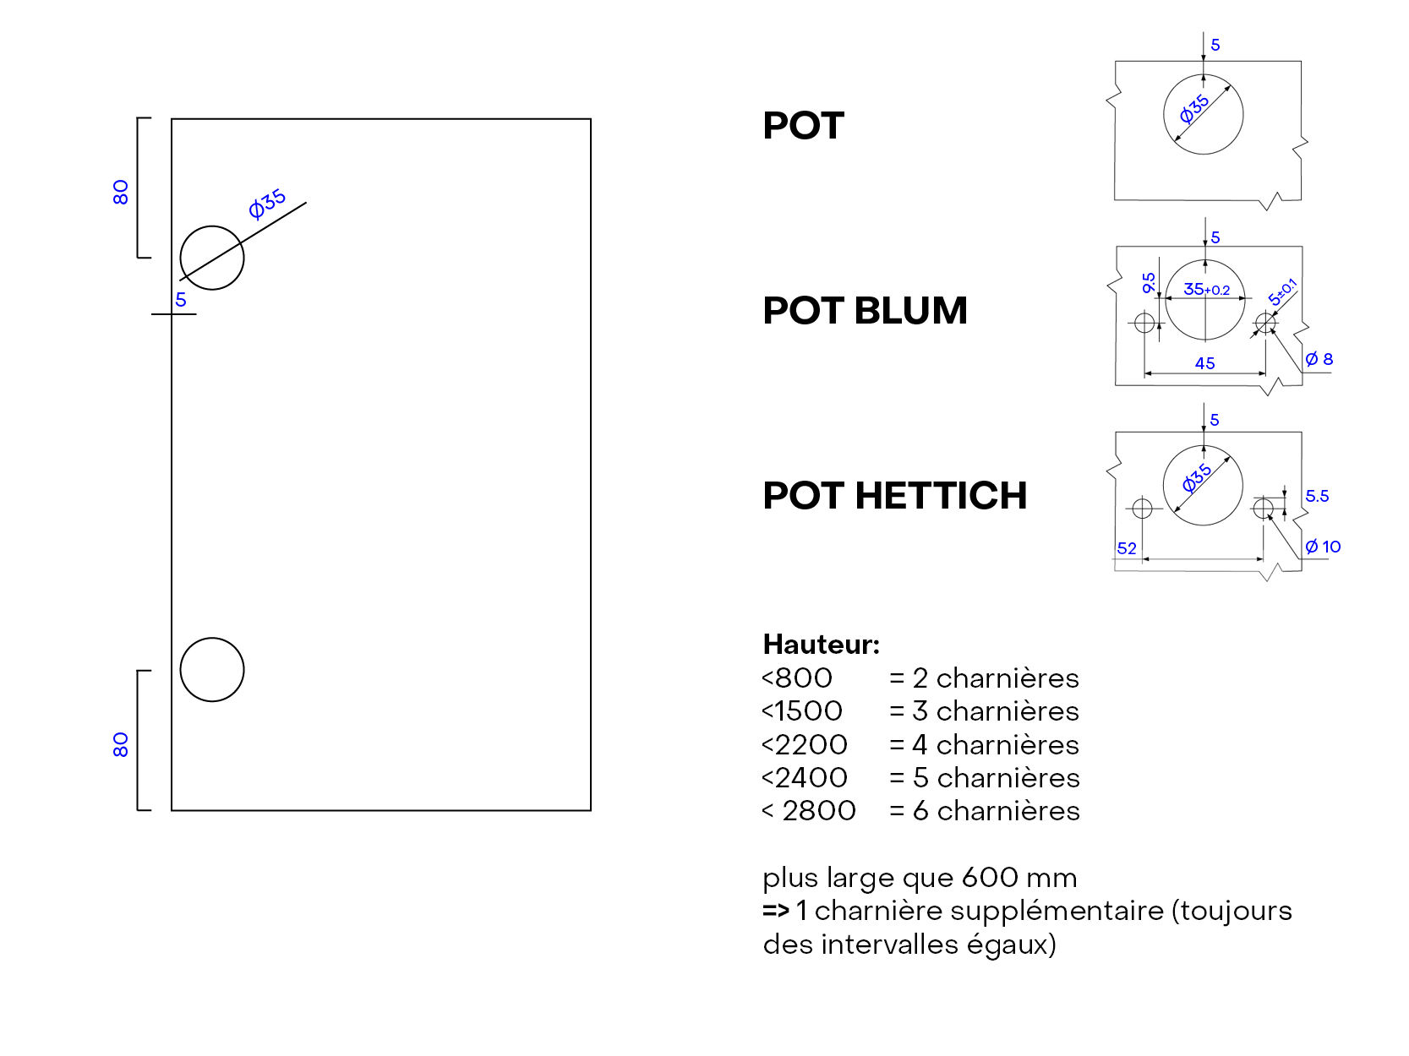

 | ATTENTION!!!

 | Lors du perçage ou du fraisage, il convient de toujours indiquer s'il s'agit d'une dimension en LONGUEUR ou en LARGEUR.

RAINURE_x0009_
MENU

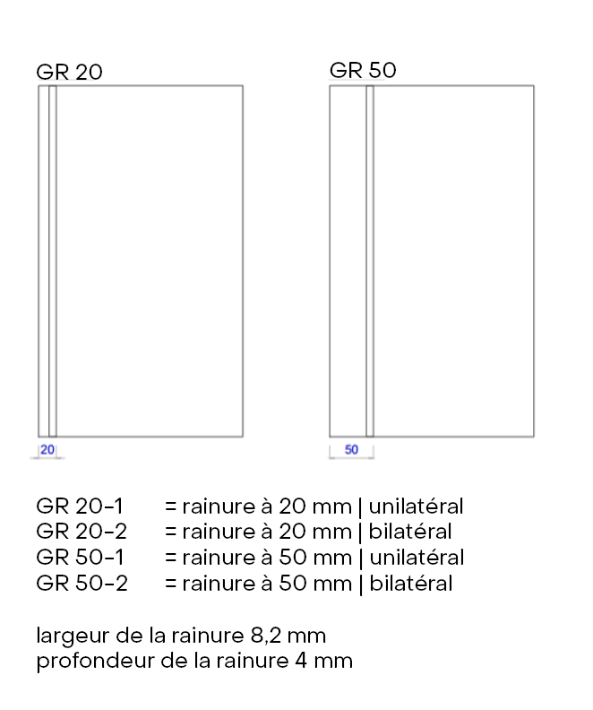

 | ATTENTION!!!

 | Lors du perçage ou du fraisage, il convient de toujours indiquer s'il s'agit d'une dimension en LONGUEUR ou en LARGEUR.

ENTRAXE DES TROUS_x0009_
MENU
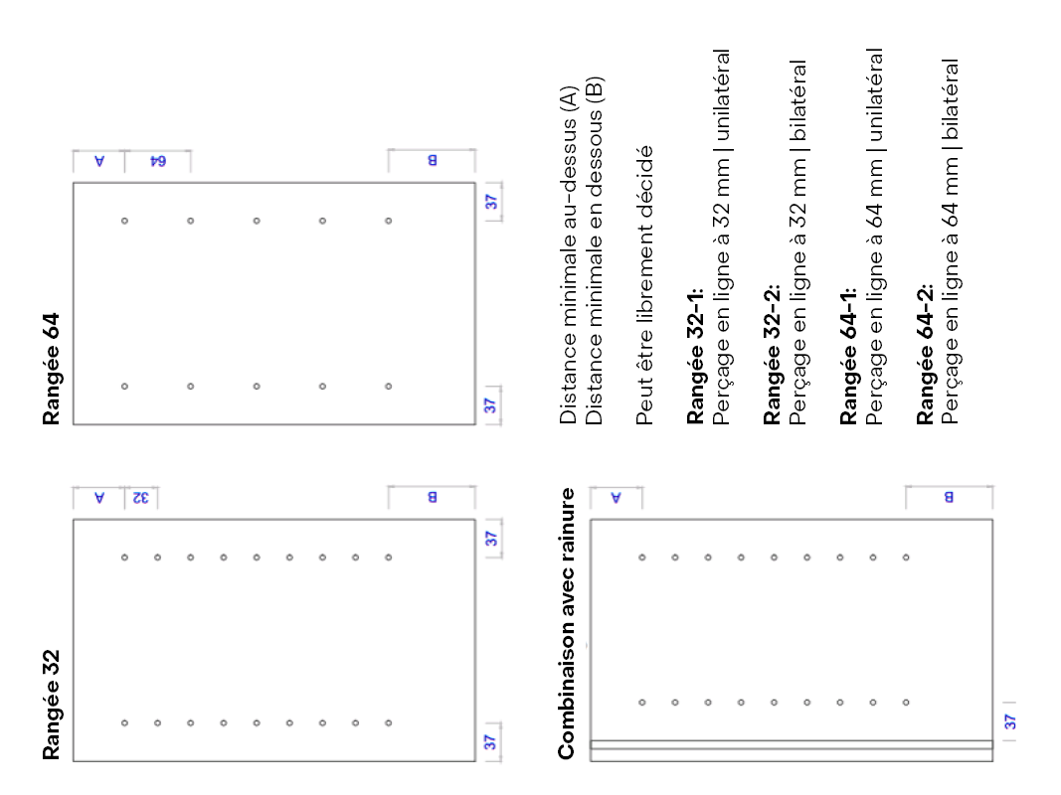

 | ATTENTION!!!

 | Lors du perçage ou du fraisage, il convient de toujours indiquer s'il s'agit d'une dimension en LONGUEUR ou en LARGEUR.
 | Si vous souhaitez que les alésages de la rangée suivent deux côtés, assurez-vous qu'ils sont de la même longueur.

